결과보고서
■ 24년 8월 온라인스터디 결과보고서

주제 | 알고리즘 문제풀기
스터디장 | 임남기 | 지역/반 | 광주/3반 (2인), 광주/1반 (1인), 광주/2반 (1인) | 설명 | 수업에서 배운내용의 응용 문제들을 각자의 방법으로 풀어본 뒤, 온라인 모임을 통하여 비드백을 진행했습니다. | 설명 | 웹엑스 모임 사진 첨부
기간 | 2024.08.01 ~ 2024.08.30 (8月)
참석명단 | 광주 1반 배세황 광주 2반 송창현 광주 3반 임남기 광주 3반 정수연 |  |  | 사진 첨부 | 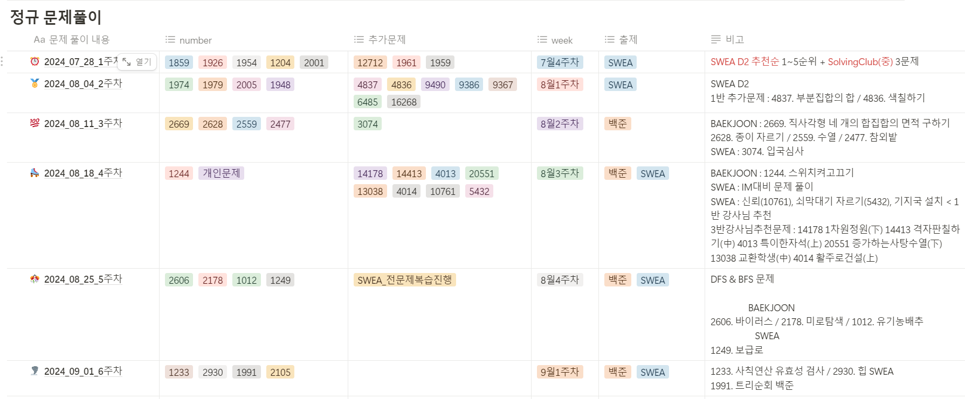 | 사진 첨부 | 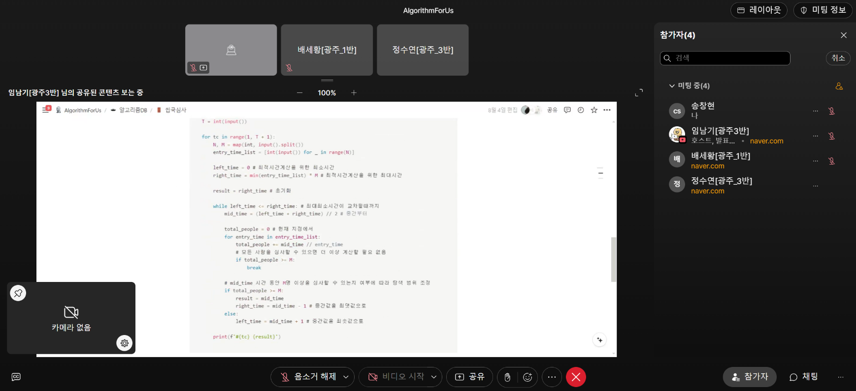 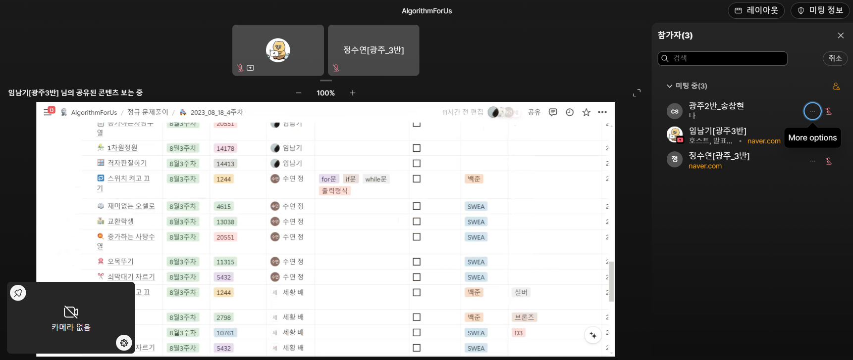
진행방식 | ■ 온라인 □ 오프라인
스터디 목표 | -SWEA 기반 팀원전체 공통 문제 풀이 -SWEA , 백준 등 개인 문제풀이 진행 -주 1회 (일) 모임을 통한 공통문제 코드리뷰 + 추천 문제를 통한 문제공유 -추가적으로 Notion,GitHub의 사용법을 익히며 문서화 연습
활동내용 | 8월 주차별 일정 8월1주차 : 7월30일~8월04일 "SWEA D2 문제풀이" #1859. 백만장자 프로젝트, #1926. 간단한 369게임, #1954. 달팽이숫자, #1204. 최빈수 구하기, #2001. 파리퇴치, #1959. 두개의 숫자열, #12712. 파리퇴치3, #1961. 숫자배열회전, #2005. 파스칼의 삼각형, #1948. 날짜계산기, #1979. 어디에 단어가 들어갈 수 있을까, #1974. 스도쿠 검증 8월2주차 : 8월05일~8월11일 "2차원배열 백준사이트 경험해보기" #2477. 참외밭, #2559. 수열, #2628. 종이자르기, #2669. 직사각형 네개 합집합 면적구하기 8월3주차 : 8월12일~8월18일 "IM대비 기출문제 풀이 " #4615. 오셀로, #5432. 쇠막대기 자르기, #20551. 증가하는 사탕수열 #14178. 1차원정원, #14413. 격자판칠하기, #2117. 홈방범서비스 백준 >> #2798. 블랙잭, #1244. 스위치 켜고 끄기 8월4주차 : 8월19일~8월25일 "월말평가 대비 자료구조 문제풀이" #1249. 보급로, #1012. 유기농 배추, #2178. 미로탐색 #2606. 바이러스 8월5주차 : 8월26일~8월31일 "tree, 이진탐색 (진행중)" 8월 스터디 운영 사진 (우측 첨부)
Notion link | https://rural-cloche-ff3.notion.site/AlgorithmForUs-d05576a6e0604433ade075e48ec0ec3e?pvs=4 |  |  |  | 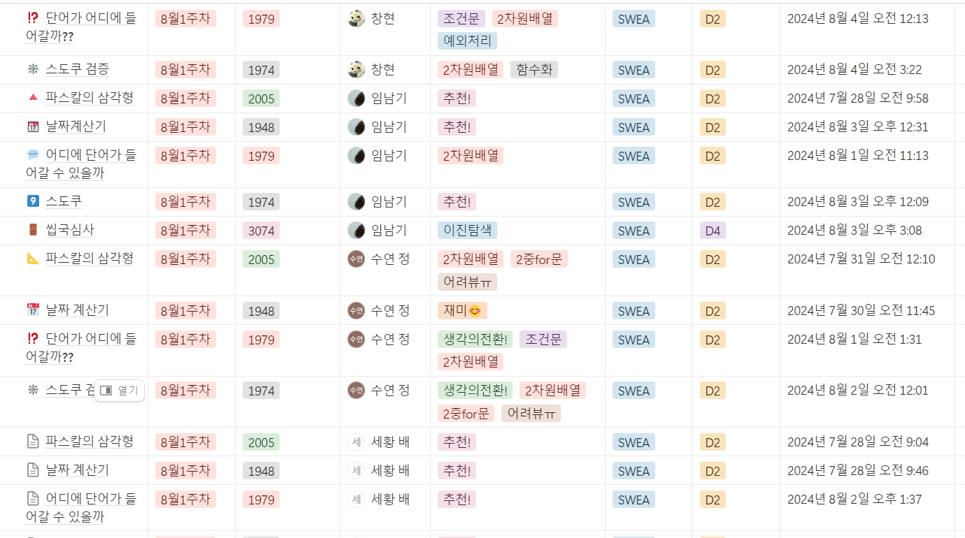 |  | 